天赋消耗
天赋升级次数
55

所有天赋 | 层级 | 消耗等级1 | 消耗等级2 | 消耗等级3 | 消耗等级4 | 消耗等级5
B1 | 0 | 10 | 30 | 50 | 70 | 90
B2 | 0 | 10 | 30 | 50 | 70 | 90
B6 | 0 | 10 | 30 | 50 | 70 | 90
B10 | 0 | 10 | 30 | 50 | 70 | 90
B3 | 1 | 100 | 120 | 130 | 140 | 150
B7 | 1 | 100 | 120 | 130 | 140 | 150
B8 | 1 | 100 | 120 | 130 | 140 | 150
B9 | 1 | 100 | 130 | 150 | 180 | 240
B11 | 1 | 100 | 130 | 150 | 180 | 240
B4 | 2 | 120 | 140 | 160 | 180 | 240
B5 | 2 | 120 | 140 | 160 | 180 | 240

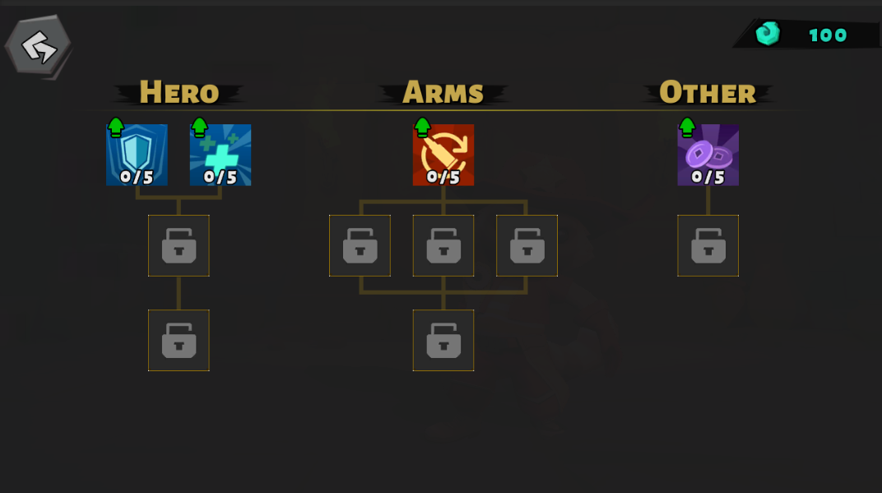
颜色 | 10 | 20 | 30 | 40 | 50 | 合计
前期 | 224.2 | 310.4 | 396.6 | 482.8 | 569 | 1983
中期 | 224.2 | 310.4 | 396.6 | 482.8 | 569 | 1983
后期 | 224.2 | 310.4 | 396.6 | 482.8 | 569 | 1983

怪物血量
 |  | 精英怪系数 | Boss系数 | A | B | C | D | E | F | G | H | I | J | K | L | M | N
 |  | 5 | 20 | 0.8 | 0.6 | 1 | 1.2 | 1 | 1.1 | 1 | 0.9 | 0.9 | 0.8 | 1 | 0.9 | 0.7 | 1
 |  |  | 击杀玩家次数 | 17 | 20 | 6 | 11 | 7 | 10 | 13 | 18 | 12 | 12 | 13 | 11 | 18 | 16
房间ID | 难度系数 | 精英怪系数 | BOSS系数 | A | B | C | D | E | F | G | H | I | J | K | L | M | N
1 | 1.5 | 5 | 20 | 1100 | 825 | 6880 | 1651 | 6880 | 1513 | 1376 | 1238 | 1238 | 1100 | 1376 | 1238 | 963 | 27520
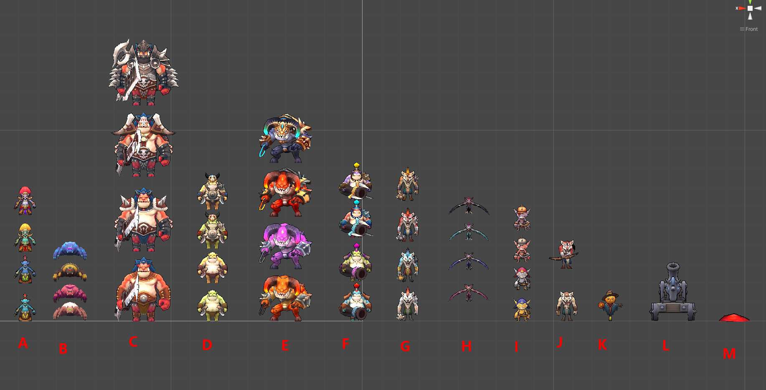
2 | 1 |  |  | 1219 | 949 | 7444 | 1758 | 7444 | 1623 | 1489 | 1354 | 1354 | 1219 | 1489 | 1354 | 1084 | 29778
3 | 1 |  |  | 1337 | 1073 | 8009 | 1866 | 8009 | 1733 | 1602 | 1469 | 1469 | 1337 | 1602 | 1469 | 1206 | 32036
4 | 1 |  |  | 1456 | 1197 | 8573 | 1973 | 8573 | 1843 | 1715 | 1585 | 1585 | 1456 | 1715 | 1585 | 1327 | 34294
5 | 1 |  |  | 1574 | 1322 | 9138 | 2080 | 9138 | 1953 | 1828 | 1701 | 1701 | 1574 | 1828 | 1701 | 1448 | 36552
6 | 1 |  |  | 1693 | 1446 | 9702 | 2187 | 9702 | 2064 | 1940 | 1817 | 1817 | 1693 | 1940 | 1817 | 1570 | 38810
7 | 1 |  |  | 1811 | 1570 | 10267 | 2295 | 10267 | 2174 | 2053 | 1932 | 1932 | 1811 | 2053 | 1932 | 1691 | 41068
8 | 1 |  |  | 1930 | 1694 | 10831 | 2402 | 10831 | 2284 | 2166 | 2048 | 2048 | 1930 | 2166 | 2048 | 1812 | 43326
9 | 1 |  |  | 2048 | 1818 | 11396 | 2509 | 11396 | 2394 | 2279 | 2164 | 2164 | 2048 | 2279 | 2164 | 1934 | 45584
10 | 1 |  |  | 2167 | 1942 | 11960 | 2617 | 11960 | 2504 | 2392 | 2279 | 2279 | 2167 | 2392 | 2279 | 2055 | 47842
11 | 1 |  |  | 2285 | 2066 | 12525 | 2724 | 12525 | 2614 | 2505 | 2395 | 2395 | 2285 | 2505 | 2395 | 2176 | 50100
12 | 1 |  |  | 2404 | 2191 | 13089 | 2831 | 13089 | 2724 | 2618 | 2511 | 2511 | 2404 | 2618 | 2511 | 2298 | 52358
13 | 1 |  |  | 2522 | 2315 | 13654 | 2938 | 13654 | 2834 | 2731 | 2627 | 2627 | 2522 | 2731 | 2627 | 2419 | 54616
14 | 1 |  |  | 2641 | 2439 | 14218 | 3046 | 14218 | 2944 | 2844 | 2742 | 2742 | 2641 | 2844 | 2742 | 2540 | 56873
15 | 1 |  |  | 2759 | 2563 | 14783 | 3153 | 14783 | 3054 | 2957 | 2858 | 2858 | 2759 | 2957 | 2858 | 2662 | 59131
16 | 1 |  |  | 2878 | 2687 | 15347 | 3260 | 15347 | 3165 | 3069 | 2974 | 2974 | 2878 | 3069 | 2974 | 2783 | 61389
17 | 1 |  |  | 2996 | 2811 | 15912 | 3368 | 15912 | 3275 | 3182 | 3089 | 3089 | 2996 | 3182 | 3089 | 2904 | 63647
18 | 1 |  |  | 3115 | 2935 | 16476 | 3475 | 16476 | 3385 | 3295 | 3205 | 3205 | 3115 | 3295 | 3205 | 3026 | 65905
19 | 1 |  |  | 3234 | 3060 | 17041 | 3582 | 17041 | 3495 | 3408 | 3321 | 3321 | 3234 | 3408 | 3321 | 3147 | 68163
20 | 1 |  |  | 3352 | 3184 | 17605 | 3689 | 17605 | 3605 | 3521 | 3437 | 3437 | 3352 | 3521 | 3437 | 3268 | 70421
21 | 1 |  |  | 3471 | 3308 | 18170 | 3797 | 18170 | 3715 | 3634 | 3552 | 3552 | 3471 | 3634 | 3552 | 3390 | 72679
22 | 1 |  |  | 3589 | 3432 | 18734 | 3904 | 18734 | 3825 | 3747 | 3668 | 3668 | 3589 | 3747 | 3668 | 3511 | 74937
23 | 1 |  |  | 3708 | 3556 | 19299 | 4011 | 19299 | 3935 | 3860 | 3784 | 3784 | 3708 | 3860 | 3784 | 3632 | 77195
24 | 1 |  |  | 3826 | 3680 | 19863 | 4119 | 19863 | 4045 | 3973 | 3899 | 3899 | 3826 | 3973 | 3899 | 3754 | 79453
25 | 1 |  |  | 3945 | 3804 | 20428 | 4226 | 20428 | 4155 | 4086 | 4015 | 4015 | 3945 | 4086 | 4015 | 3875 | 81711
26 | 1 |  |  | 4063 | 3929 | 20992 | 4333 | 20992 | 4266 | 4198 | 4131 | 4131 | 4063 | 4198 | 4131 | 3996 | 83969
27 | 1 |  |  | 4182 | 4053 | 21557 | 4440 | 21557 | 4376 | 4311 | 4247 | 4247 | 4182 | 4311 | 4247 | 4117 | 86227
28 | 1 |  |  | 4300 | 4177 | 22121 | 4548 | 22121 | 4486 | 4424 | 4362 | 4362 | 4300 | 4424 | 4362 | 4239 | 88485
29 | 1 |  |  | 4419 | 4301 | 22686 | 4655 | 22686 | 4596 | 4537 | 4478 | 4478 | 4419 | 4537 | 4478 | 4360 | 90743
30 | 1 |  |  | 4537 | 4425 | 23250 | 4762 | 23250 | 4706 | 4650 | 4594 | 4594 | 4537 | 4650 | 4594 | 4481 | 93001
31 | 1 |  |  | 4656 | 4549 | 23815 | 4870 | 23815 | 4816 | 4763 | 4709 | 4709 | 4656 | 4763 | 4709 | 4603 | 95259
32 | 1 |  |  | 4774 | 4673 | 24379 | 4977 | 24379 | 4926 | 4876 | 4825 | 4825 | 4774 | 4876 | 4825 | 4724 | 97517
33 | 1 |  |  | 4893 | 4798 | 24944 | 5084 | 24944 | 5036 | 4989 | 4941 | 4941 | 4893 | 4989 | 4941 | 4845 | 99775
34 | 1 |  |  | 5012 | 4922 | 25508 | 5191 | 25508 | 5146 | 5102 | 5057 | 5057 | 5012 | 5102 | 5057 | 4967 | 102033
35 | 1 |  |  | 5130 | 5046 | 26073 | 5299 | 26073 | 5256 | 5215 | 5172 | 5172 | 5130 | 5215 | 5172 | 5088 | 104291
36 | 1 |  |  | 5249 | 5170 | 26637 | 5406 | 26637 | 5367 | 5327 | 5288 | 5288 | 5249 | 5327 | 5288 | 5209 | 106549
37 | 1 |  |  | 5367 | 5294 | 27202 | 5513 | 27202 | 5477 | 5440 | 5404 | 5404 | 5367 | 5440 | 5404 | 5331 | 108807
38 | 1 |  |  | 5486 | 5418 | 27766 | 5621 | 27766 | 5587 | 5553 | 5519 | 5519 | 5486 | 5553 | 5519 | 5452 | 111064
39 | 1 |  |  | 5604 | 5542 | 28331 | 5728 | 28331 | 5697 | 5666 | 5635 | 5635 | 5604 | 5666 | 5635 | 5573 | 113322
40 | 1 |  |  | 5723 | 5667 | 28895 | 5835 | 28895 | 5807 | 5779 | 5751 | 5751 | 5723 | 5779 | 5751 | 5695 | 115580
41 | 1 |  |  | 5841 | 5791 | 29460 | 5942 | 29460 | 5917 | 5892 | 5867 | 5867 | 5841 | 5892 | 5867 | 5816 | 117838
42 | 1 |  |  | 5960 | 5915 | 30024 | 6050 | 30024 | 6027 | 6005 | 5982 | 5982 | 5960 | 6005 | 5982 | 5937 | 120096
43 | 1 |  |  | 6078 | 6039 | 30589 | 6157 | 30589 | 6137 | 6118 | 6098 | 6098 | 6078 | 6118 | 6098 | 6059 | 122354
44 | 1 |  |  | 6197 | 6163 | 31153 | 6264 | 31153 | 6247 | 6231 | 6214 | 6214 | 6197 | 6231 | 6214 | 6180 | 124612
45 | 1 |  |  | 6315 | 6287 | 31718 | 6372 | 31718 | 6357 | 6344 | 6329 | 6329 | 6315 | 6344 | 6329 | 6301 | 126870
46 | 1 |  |  | 6434 | 6411 | 32282 | 6479 | 32282 | 6468 | 6456 | 6445 | 6445 | 6434 | 6456 | 6445 | 6423 | 129128
47 | 1 |  |  | 6552 | 6536 | 32847 | 6586 | 32847 | 6578 | 6569 | 6561 | 6561 | 6552 | 6569 | 6561 | 6544 | 131386
48 | 1 |  |  | 6671 | 6660 | 33411 | 6693 | 33411 | 6688 | 6682 | 6677 | 6677 | 6671 | 6682 | 6677 | 6665 | 133644
49 | 1 |  |  | 6789 | 6784 | 33976 | 6801 | 33976 | 6798 | 6795 | 6792 | 6792 | 6789 | 6795 | 6792 | 6787 | 135902
50 | 2 | 5 | 20 | 6908 | 6908 | 34540 | 6908 | 34540 | 6908 | 6908 | 6908 | 6908 | 6908 | 6908 | 6908 | 6908 | 138160

武器
 | 等级最高差值倍数
 | 4

别名 | 武器 | 基础伤害 | 最高伤害(30级) | 能力最大加成% | 射击频率/s | 暴击倍数 | 暴击率 | DPS | DPS(lv.30) | DPS(*10) | DPS(lv.30*10) | 枪械类型
W1 | (手枪default)熔炉 | 130 | 520 | 1.5 | 3 | 3 | 0.15 | 390 | 1560 | 845 | 2210 | 手枪
W2 | (步枪)铁骑 | 62 | 248 | 1.5 | 8 | 2 | 0.1 | 496 | 1984 | 558 | 744 | 步枪
W3 | (手枪)烈焰弹丸 | 205 | 820 | 1.5 | 2.35 | 3 | 0.15 | 481.75 | 1927 | 1199.25 | 3351.75 | 手枪
W4 | (狙击)贯日者 | 400 | 1600 | 1.5 | 1.2 | 3 | 0.2 | 480 | 1920 | 2480 | 8480 | 狙击
W5 | (步枪)紫灵之光 | 20 | 80 | 1.5 | 24 | 2 | 0.1 | 480 | 1920 | 500 | 560 | 步枪
W6 | (狙击)纷飞 | 245 | 980 | 1.5 | 2 | 4.5 | 0.2 | 490 | 1960 | 2450 | 8330 | 狙击
W7 | (狙击)青鸾 | 325 | 1300 | 1.5 | 1.5 | 3.5 | 0.2 | 487.5 | 1950 | 2437.5 | 8287.5 | 狙击
W8 | (步枪)电鸣丸 | 75 | 300 | 1.5 | 6.5 | 2 | 0.1 | 487.5 | 1950 | 562.5 | 787.5 | 步枪
W9 | (手枪)蜥燚 | 245 | 980 | 1.5 | 2 | 2.5 | 0.15 | 490 | 1960 | 1163.75 | 3185 | 手枪

别名 | 武器 | 击杀时间(s) | 测试血量DPS | 测试血量DPS*10 | 测试血量Avg | 枪械类型
W1 | (手枪default)熔炉 | 3 | 1170 | 2535 | 711.75 | 手枪
W2 | (步枪)铁骑 | 3 | 1488 | 1674 | 827.7 | 步枪
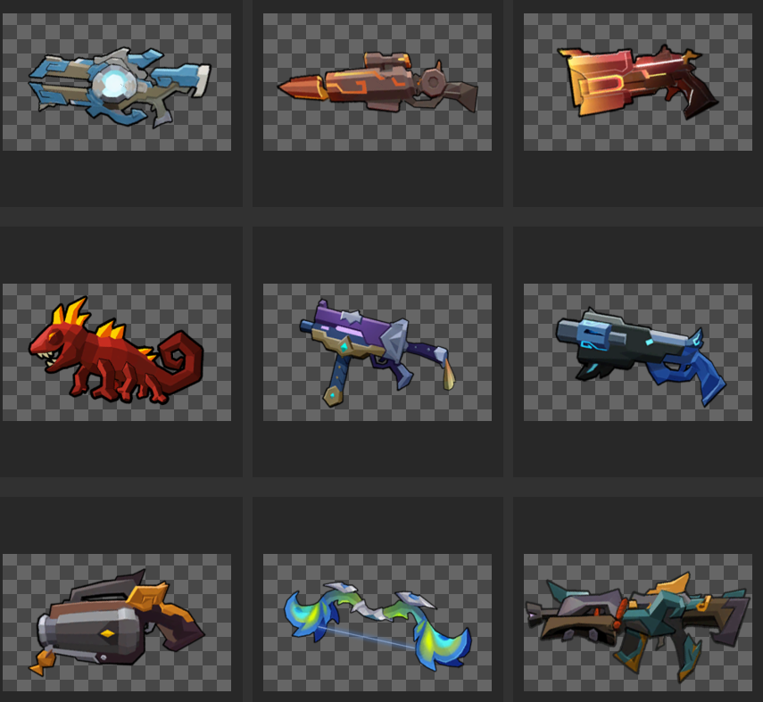
W3 | (手枪)烈焰弹丸 | 3 | 1445.25 | 3597.75 | 902.5125 | 手枪
W4 | (狙击)贯日者 | 3 | 1440 | 7440 | 1092 | 狙击
W5 | (步枪)紫灵之光 | 3 | 1440 | 1500 | 795 | 步枪
W6 | (狙击)纷飞 | 3 | 1470 | 7350 | 1102.5 | 狙击
W7 | (狙击)青鸾 | 3 | 1462.5 | 7312.5 | 1096.875 | 狙击
W8 | (步枪)电鸣丸 | 3 | 1462.5 | 1687.5 | 815.625 | 步枪
W9 | (手枪)蜥燚 | 3 | 1470 | 3491.25 | 909.5625 | 手枪
 |  |  |  |  | 917.05833333

别名 | 武器 | 击杀时间(s) | 测试血量DPS(Lv.30) | 测试血量DPS(Lv.30*10) | 测试血量Avg | 枪械类型
W1 | (手枪default)熔炉 | 3 | 4680 | 6630 | 2671.5 | 手枪
W2 | (步枪)铁骑 | 3 | 5952 | 2232 | 3087.6 | 步枪
W3 | (手枪)烈焰弹丸 | 3 | 5781 | 10055.25 | 3393.2625 | 手枪
W4 | (狙击)贯日者 | 3 | 5760 | 25440 | 4152 | 狙击
W5 | (步枪)紫灵之光 | 3 | 5760 | 1680 | 2964 | 步枪
W6 | (狙击)纷飞 | 3 | 5880 | 24990 | 4189.5 | 狙击
W7 | (狙击)青鸾 | 3 | 5850 | 24862.5 | 4168.125 | 狙击
W8 | (步枪)电鸣丸 | 3 | 5850 | 2362.5 | 3043.125 | 步枪
W9 | (手枪)蜥燚 | 3 | 5880 | 9555 | 3417.75 | 手枪
 |  |  |  |  | 3454.0958333

场景
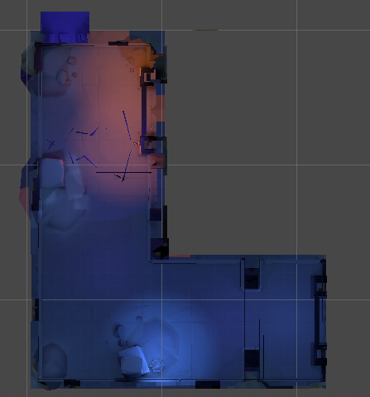
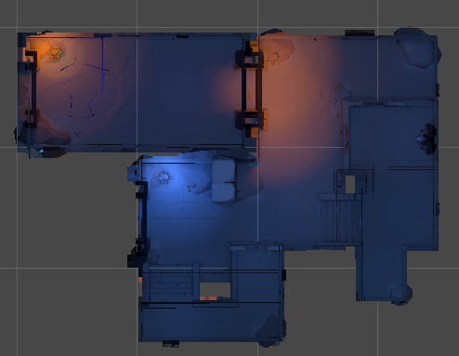
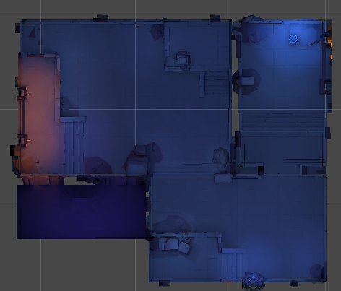
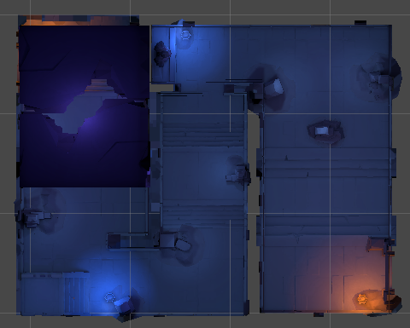
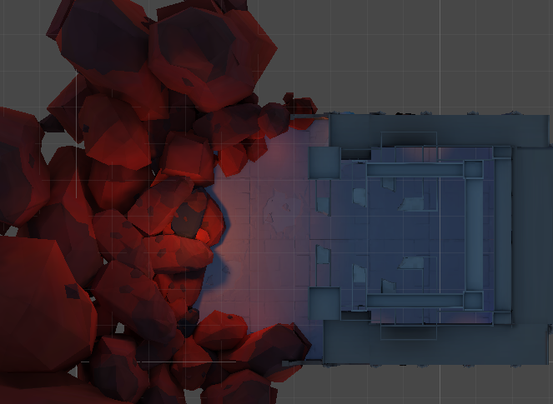
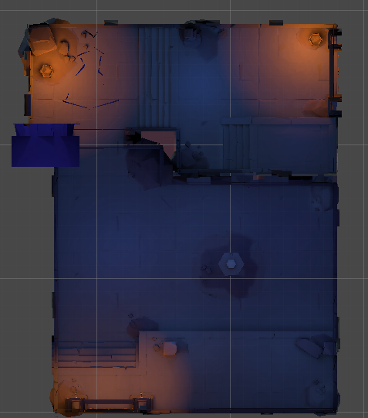
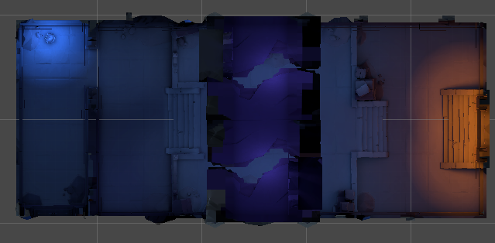
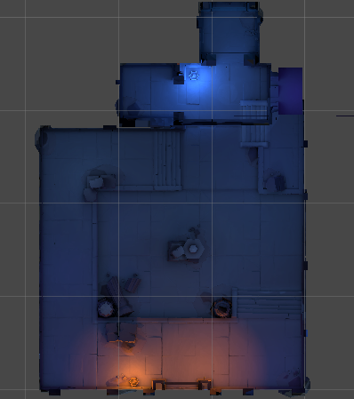
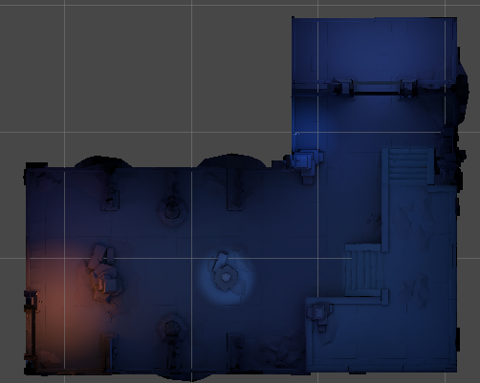
房间名称 | 说明
Room1_1 | 房间1_1
Room1_2 | 房间1_2
Room1_3 | 房间1_3
Room1_4 | 房间1_4
Room1_5 | 房间1_5
Room1_6 | 房间1_6
Room1_7 | 房间1_7
Room1_8 | 房间1_8
GameTransitions01 | 过渡场景
Room1_BOSS | BOSS场景1

怪物
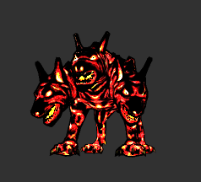
枚举 | 顺序 | 远近 | 说明 | 节点 | 房间ID | 回合 | 类型 | 权重 | #注释
A1 | 2 | 10 | 巫师(治疗) | 1 | 1 | R1 | J1 | 1 | 新手关
A2 | 2 | 10 | 巫师(治疗) | 2 | 2 | R1 | J2 | 1 | 新手关
A3 | 2 | 10 | 巫师(召唤H3) | 3 | 3 | R1 | G1 | 1 | 新手关
A4 | 2 | 10 | 巫师(召唤H4) | 4 | 3 | R2 | G2 | 1 | 新手关
B1 | 1 | 1 | 蜘蛛 | 5 | 4 | R1 | J1|G1|J2|G2 | 1|2|1|2 | 新手关
B2 | 1 | 1 | 蜘蛛 | 6 | 4 | R2 | J1|G1|J2|G2 | 1|2|1|2 | 新手关
B3 | 1 | 1 | 蜘蛛 | 7 | 5 | R1 | J1|G1|J2|G2 | 1|2|1|2 | 新手关
B4 | 1 | 1 | 蜘蛛 | 8 | 6 | R1 | D1 | 1 | 训练关
C1 | 3 | 5 | 兽王 | 9 | 6 | R2 | D2 | 1 | 训练关
C2 | 3 | 5 | 兽王 | 10 | 7 | R1 | J1|G1|J2|G2 | 1|2|1|2 | 训练关
C3 | 3 | 5 | 兽王 | 11 | 7 | R2 | J1|G1|J2|G2 | 1|2|1|2 | 训练关
C4 | 3 | 5 | 兽王 | 12 | 8 | R1 | B1 | 1 | 训练关
D1 | 1 | 1 | 兽族步兵 | 13 | 8 | R2 | B2 | 1 | 训练关
D2 | 1 | 1 | 兽族步兵 | 14 | 8 | R3 | B1|B2 | 1|1 | 训练关
D3 | 1 | 1 | 兽族步兵 | 15 | 9 | R1 | J1|G1|J2|G2 | 1|2|1|2 | 训练关
D4 | 1 | 1 | 兽族步兵 | 16 | 9 | R2 | C1 | 1 | 训练关
E1 | 4 | 5 | 牛头人 | 17 | 10 | R1 | J1|G1|J2|G2 | 1|2|1|2 | BOSS关
E2 | 4 | 5 | 牛头人 | 18 | 10 | R2 | J1|G1|J2|G2 | 1|2|1|2 | BOSS关
E3 | 4 | 5 | 牛头人 | 19 | 10 | R3 | B1|B2 | 1|1 | BOSS关
E4 | 4 | 5 | 牛头人 | 20 | 11 | R1 | H1|H2 | 1|1 | 新手关
F1 | 3 | 10 | 大炮哥布林 | 21 | 12 | R1 | H1|A1 | 1|1 | 新手关
F2 | 3 | 10 | 大炮哥布林 | 22 | 12 | R2 | H2|A2 | 1|1 | 新手关
F3 | 3 | 10 | 大炮哥布林 | 23 | 13 | R1 | H1|H2|A1|A2 | 1|1|1|1 | 新手关
F4 | 3 | 10 | 大炮哥布林 | 24 | 13 | R2 | H1|H2|A1|A2 | 1|1|1|1 | 新手关
G1 | 1 | 1 | 野狼 | 25 | 14 | R1 | H1|H2|A1|A2 | 1|1|1|1 | 新手关
G2 | 1 | 1 | 野狼 | 26 | 14 | R2 | H1|H2|A1|A2 | 1|1|1|1 | 新手关
G3 | 1 | 1 | 野狼 | 27 | 14 | R3 | I1 | 1 | 新手关
G4 | 1 | 1 | 野狼 | 28 | 15 | R1 | I1|I2 | 1|1 | 新手关
H1 | 2 | 1 | 蝙蝠 | 29 | 15 | R2 | C2 | 1 | 新手关
H2 | 2 | 1 | 蝙蝠 | 30 | 16 | R1 | H1|H2|I1|I2 | 1|1|1|1 | 训练关
H3 | 2 | 1 | 蝙蝠 | 31 | 16 | R2 | A1|A2|I1|I2 | 1|1|1|1 | 训练关
H4 | 2 | 1 | 蝙蝠 | 32 | 17 | R1 | A1|A2|I1|I2 | 1|1|1|1 | 训练关
I1 | 2 | 10 | 弹弓哥布林 | 33 | 17 | R2 | A1|A2|I1|I2 | 1|1|1|1 | 训练关
I2 | 2 | 10 | 弹弓哥布林 | 34 | 17 | R3 | A3|A4 | 1|1 | 训练关
I3 | 2 | 10 | 弹弓哥布林 | 35 | 18 | R1 | A3|A4 | 1|1 | 训练关
I4 | 2 | 10 | 弹弓哥布林 | 36 | 18 | R2 | A3|A4 | 1|1 | 训练关
J1 | 1 | 10 | 弓箭狼人 | 37 | 18 | R3 | A3|A4 | 1|1 | 训练关
J2 | 1 | 10 | 弓箭狼人 | 38 | 19 | R1 | A3|A4|A1|A2 | 1|1|1|1 | 训练关
K1 | 3 | 10 | 稻草人 | 39 | 19 | R2 | A3|A4|A1|A2 | 1|1|1|1 | 训练关
L1 | 3 | 10 | 炮车 | 40 | 19 | R3 | A3|A4|A1|A2 | 1|1|1|1 | 训练关
M1 | 4 | 1 | 史莱姆 | 41 | 20 | R1 | I1|I2|A1|A3 | 1|1|1|1 | BOSS关
N1 | 0 | 2 | 地狱犬 | 42 | 20 | R2 | I1|I2|A1|A3 | 1|1|1|1 | BOSS关
 |  |  |  | 43 | 20 | R3 | I1|I2|A1|A3 | 1|1|1|1 | BOSS关
 |  |  |  | 44 | 21 | R1 | F1 | 1 | 新手关
 |  |  |  | 45 | 21 | R2 | F1 | 1 | 新手关
 |  |  |  | 46 | 22 | R1 | L1 | 1 | 新手关
 |  |  |  | 47 | 22 | R2 | L1 | 1 | 新手关
 |  |  |  | 48 | 22 | R3 | L1 | 1 | 新手关
枚举 | 顺序 | 远近 | 说明 | 49 | 23 | R1 | F1|L1 | 1|1 | 新手关
A1 | 2 | 10 | 巫师(治疗) | 50 | 23 | R2 | F1|L1 | 1|1 | 新手关
A2 | 2 | 10 | 巫师(治疗) | 51 | 23 | R3 | F1|L1 | 1|1 | 新手关
A3 | 2 | 10 | 巫师(召唤H3) | 52 | 24 | R1 | F1|L1 | 1|1 | 新手关
A4 | 2 | 10 | 巫师(召唤H4) | 53 | 24 | R2 | F1|L1 | 1|1 | 新手关
B1 | 1 | 1 | 蜘蛛 | 54 | 24 | R3 | F1|L1 | 1|1 | 新手关
B2 | 1 | 1 | 蜘蛛 | 55 | 25 | R1 | F2|L1 | 1|1 | 新手关
B3 | 1 | 1 | 蜘蛛 | 56 | 25 | R2 | E1 | 1 | 新手关
B4 | 1 | 1 | 蜘蛛 | 57 | 26 | R1 | F2|L1 | 1|1 | 训练关
C1 | 3 | 5 | 兽王 | 58 | 26 | R2 | F2|L1 | 1|1 | 训练关
C2 | 3 | 5 | 兽王 | 59 | 26 | R3 | F2|L1 | 1|1 | 训练关
C3 | 3 | 5 | 兽王 | 60 | 27 | R1 | K1 | 1 | 训练关
C4 | 3 | 5 | 兽王 | 61 | 27 | R2 | K1 | 1 | 训练关
D1 | 1 | 1 | 兽族步兵 | 62 | 27 | R3 | K1 | 1 | 训练关
D2 | 1 | 1 | 兽族步兵 | 63 | 28 | R1 | F2|L1|K1 | 1|1|1 | 训练关
D3 | 1 | 1 | 兽族步兵 | 64 | 28 | R2 | F2|L1|K1 | 1|1|1 | 训练关
D4 | 1 | 1 | 兽族步兵 | 65 | 28 | R3 | F2|L1|K1 | 1|1|1 | 训练关
E1 | 4 | 5 | 牛头人 | 66 | 28 | R4 | F2|L1|K1 | 1|1|1 | 训练关
E2 | 4 | 5 | 牛头人 | 67 | 29 | R1 | F1|L1|K1 | 1|1|1 | 训练关
E3 | 4 | 5 | 牛头人 | 68 | 29 | R2 | F1|L1|K1 | 1|1|1 | 训练关
E4 | 4 | 5 | 牛头人 | 69 | 29 | R3 | F1|L1|K1 | 1|1|1 | 训练关
F1 | 3 | 10 | 大炮哥布林 | 70 | 30 | R1 | F1|F2|L1|K1 | 1|1|1|1 | BOSS关
F2 | 3 | 10 | 大炮哥布林 | 71 | 30 | R2 | F1|F2|L1|K1 | 1|1|1|1 | BOSS关
F3 | 3 | 10 | 大炮哥布林 | 72 | 30 | R3 | F1|F2|L1|K1 | 1|1|1|1 | BOSS关
F4 | 3 | 10 | 大炮哥布林 | 73 | 30 | R4 | F1|F2|L1|K1 | 1|1|1|1 | BOSS关
G1 | 1 | 1 | 野狼 | 74 | 31 | R1 | G3 | 1 | 新手关
G2 | 1 | 1 | 野狼 | 75 | 31 | R2 | G3 | 1 | 新手关
G3 | 1 | 1 | 野狼 | 76 | 32 | R1 | G4 | 1 | 新手关
G4 | 1 | 1 | 野狼 | 77 | 32 | R2 | G4 | 1 | 新手关
H1 | 2 | 1 | 蝙蝠 | 78 | 32 | R3 | G3|G4 | 1|1 | 新手关
H2 | 2 | 1 | 蝙蝠 | 79 | 33 | R1 | G3|G4 | 1|1 | 新手关
H3 | 2 | 1 | 蝙蝠 | 80 | 33 | R2 | G3|G4 | 1|1 | 新手关
H4 | 2 | 1 | 蝙蝠 | 81 | 33 | R3 | G3|G4 | 1|1 | 新手关
I1 | 2 | 10 | 弹弓哥布林 | 82 | 34 | R1 | D3 | 1 | 新手关
I2 | 2 | 10 | 弹弓哥布林 | 83 | 34 | R2 | D3 | 1 | 新手关
I3 | 2 | 10 | 弹弓哥布林 | 84 | 34 | R3 | D4 | 1 | 新手关
I4 | 2 | 10 | 弹弓哥布林 | 85 | 34 | R4 | D4 | 1 | 新手关
J1 | 1 | 10 | 弓箭狼人 | 86 | 35 | R1 | G3|G4|D3|D4 | 1|1|1|1 | 新手关
J2 | 1 | 10 | 弓箭狼人 | 87 | 35 | R2 | G3|G4|D3|D4 | 1|1|1|1 | 新手关
K1 | 3 | 10 | 稻草人 | 88 | 35 | R3 | E2 | 1 | 新手关
L1 | 3 | 10 | 炮车 | 89 | 36 | R1 | B3 | 1 | 训练关
M1 | 4 | 1 | 史莱姆 | 90 | 36 | R2 | B3 | 1 | 训练关
N1 | 0 | 2 | 地狱犬 | 91 | 36 | R3 | B4 | 1 | 训练关
 |  |  |  | 92 | 37 | R1 | B3|B4 | 1|1 | 训练关
 |  |  |  | 93 | 37 | R2 | B3|B4 | 1|1 | 训练关
 |  |  |  | 94 | 37 | R3 | B3|B4 | 1|1 | 训练关
 |  |  |  | 95 | 37 | R4 | B3|B4 | 1|1 | 训练关
 |  |  |  | 96 | 38 | R1 | G3|G4|B3 | 1|1|1 | 训练关
 |  |  |  | 97 | 38 | R2 | G3|G4|B3 | 1|1|1 | 训练关
 |  |  |  | 98 | 38 | R3 | G3|G4|B3 | 1|1|1 | 训练关
枚举 | 顺序 | 远近 | 说明 | 99 | 38 | R4 | G3|G4|B3 | 1|1|1 | 训练关
A1 | 2 | 10 | 巫师(治疗) | 100 | 39 | R1 | D3|D4|B4 | 1|1|1 | 训练关
A2 | 2 | 10 | 巫师(治疗) | 101 | 39 | R2 | D3|D4|B4 | 1|1|1 | 训练关
A3 | 2 | 10 | 巫师(召唤H3) | 102 | 39 | R3 | D3|D4|B4 | 1|1|1 | 训练关
A4 | 2 | 10 | 巫师(召唤H4) | 103 | 39 | R4 | D3|D4|B4 | 1|1|1 | 训练关
B1 | 1 | 1 | 蜘蛛 | 104 | 40 | R1 | G3|G4|D3|D4 | 1|1|1|1 | BOSS关
B2 | 1 | 1 | 蜘蛛 | 105 | 40 | R2 | G3|G4|D3|D4 | 1|1|1|1 | BOSS关
B3 | 1 | 1 | 蜘蛛 | 106 | 40 | R3 | B3|B4 | 1|1 | BOSS关
B4 | 1 | 1 | 蜘蛛 | 107 | 40 | R4 | B3|B4 | 1|1 | BOSS关
C1 | 3 | 5 | 兽王 | 108 | 41 | R1 | H3|H4 | 1|1 | 新手关
C2 | 3 | 5 | 兽王 | 109 | 41 | R2 | H3|H4 | 1|1 | 新手关
C3 | 3 | 5 | 兽王 | 110 | 41 | R3 | H3|H4 | 1|1 | 新手关
C4 | 3 | 5 | 兽王 | 111 | 42 | R1 | I3|I4 | 1|1 | 新手关
D1 | 1 | 1 | 兽族步兵 | 112 | 42 | R2 | I3|I4 | 1|1 | 新手关
D2 | 1 | 1 | 兽族步兵 | 113 | 42 | R3 | I3|I4 | 1|1 | 新手关
D3 | 1 | 1 | 兽族步兵 | 114 | 43 | R1 | I3|I4|H3|H4 | 1|1|1|1 | 新手关
D4 | 1 | 1 | 兽族步兵 | 115 | 43 | R2 | I3|I4|H3|H4 | 1|1|1|1 | 新手关
E1 | 4 | 5 | 牛头人 | 116 | 43 | R3 | I3|I4|H3|H4 | 1|1|1|1 | 新手关
E2 | 4 | 5 | 牛头人 | 117 | 43 | R4 | I3|I4|H3|H4 | 1|1|1|1 | 新手关
E3 | 4 | 5 | 牛头人 | 118 | 44 | R1 | I3|I4|H3|H4 | 1|1|1|1 | 新手关
E4 | 4 | 5 | 牛头人 | 119 | 44 | R2 | I3|I4|H3|H4 | 1|1|1|1 | 新手关
F1 | 3 | 10 | 大炮哥布林 | 120 | 44 | R3 | I3|I4|H3|H4 | 1|1|1|1 | 新手关
F2 | 3 | 10 | 大炮哥布林 | 121 | 44 | R4 | I3|I4|H3|H4 | 1|1|1|1 | 新手关
F3 | 3 | 10 | 大炮哥布林 | 122 | 45 | R1 | F3|F4 | 1|1 | 新手关
F4 | 3 | 10 | 大炮哥布林 | 123 | 45 | R2 | F3|F4 | 1|1 | 新手关
G1 | 1 | 1 | 野狼 | 124 | 45 | R3 | E3 | 1 | 新手关
G2 | 1 | 1 | 野狼 | 125 | 46 | R1 | F3|F4 | 1|1 | 训练关
G3 | 1 | 1 | 野狼 | 126 | 46 | R2 | F3|F4 | 1|1 | 训练关
G4 | 1 | 1 | 野狼 | 127 | 46 | R3 | F3|F4 | 1|1 | 训练关
H1 | 2 | 1 | 蝙蝠 | 128 | 46 | R4 | F3|F4 | 1|1 | 训练关
H2 | 2 | 1 | 蝙蝠 | 129 | 47 | R1 | A1|A2|A3|A4 | 1|1|1|1 | 训练关
H3 | 2 | 1 | 蝙蝠 | 130 | 47 | R2 | A1|A2|A3|A4 | 1|1|1|1 | 训练关
H4 | 2 | 1 | 蝙蝠 | 131 | 47 | R3 | A1|A2|A3|A4 | 1|1|1|1 | 训练关
I1 | 2 | 10 | 弹弓哥布林 | 132 | 47 | R4 | A1|A2|A3|A4 | 1|1|1|1 | 训练关
I2 | 2 | 10 | 弹弓哥布林 | 133 | 48 | R1 | D1|D2|D3|D4|F1|F2|F3|F4 | 1|1|1|1|1|1|1|1 | 训练关
I3 | 2 | 10 | 弹弓哥布林 | 134 | 48 | R2 | D1|D2|D3|D4|F1|F2|F3|F4 | 1|1|1|1|1|1|1|1 | 训练关
I4 | 2 | 10 | 弹弓哥布林 | 135 | 48 | R3 | D1|D2|D3|D4|F1|F2|F3|F4 | 1|1|1|1|1|1|1|1 | 训练关
J1 | 1 | 10 | 弓箭狼人 | 136 | 48 | R4 | D1|D2|D3|D4|F1|F2|F3|F4 | 1|1|1|1|1|1|1|1 | 训练关
J2 | 1 | 10 | 弓箭狼人 | 137 | 48 | R5 | D1|D2|D3|D4|F1|F2|F3|F4 | 1|1|1|1|1|1|1|1 | 训练关
K1 | 3 | 10 | 稻草人 | 138 | 49 | R1 | I1|I2|I3|I4 | 1|1|1|1 | 训练关
L1 | 3 | 10 | 炮车 | 139 | 49 | R2 | I1|I2|I3|I4 | 1|1|1|1 | 训练关
M1 | 4 | 1 | 史莱姆 | 140 | 49 | R3 | I1|I2|I3|I4 | 1|1|1|1 | 训练关
N1 | 0 | 5 | 地狱犬 | 141 | 49 | R4 | I1|I2|I3|I4 | 1|1|1|1 | 训练关
 |  |  |  | 142 | 50 | R1 | G1|G2|G3|G4|J1|J2 | 1|1|1|1|1|1 | BOSS关
 |  |  |  | 143 | 50 | R2 | G1|G2|G3|G4|J1|J2 | 1|1|1|1|1|1 | BOSS关
 |  |  |  | 144 | 50 | R3 | G1|G2|G3|G4|J1|J2 | 1|1|1|1|1|1 | BOSS关
 |  |  |  | 145 | 50 | R4 | G1|G2|G3|G4|J1|J2 | 1|1|1|1|1|1 | BOSS关
 |  |  |  | 146 | 50 | R5 | G1|G2|G3|G4|J1|J2 | 1|1|1|1|1|1 | BOSS关

元素
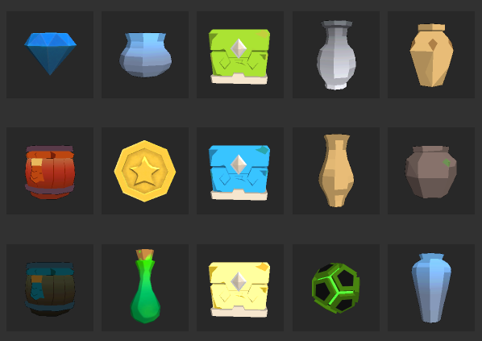
枚举 | 说明
E0 | 无
E1 | 传送门
E2 | 铁匠
E3 | 可破坏物(子弹)
E4 | 可破坏物(金币)
E5 | 可破坏物(药瓶)
E6 | 可破坏物(技能点)
E7 | 油桶
E8 | 毒桶
E9 | 金币
E10 | 精魄
E11 | 武器
E12 | 子弹1号
E13 | 子弹2号
E14 | 子弹3号
E15 | 药瓶
E16 | 主要技能点
E17 | 次要技能点

天赋
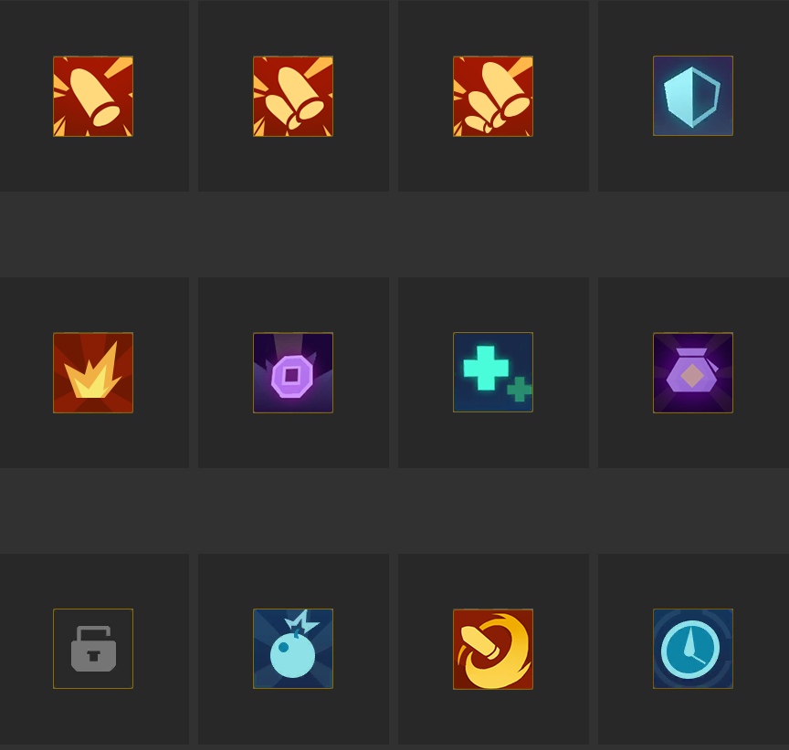
枚举 | 说明
B1 | 基础护甲上限变化
B2 | 基础生命上限变化
B3 | 基础手雷上限变化
B4 | 基础冲刺技能冷却时间变化
B5 | 基础最终伤害变化
B6 | 基础换弹冷却时间变化
B7 | 基础1号弹上限变化
B8 | 基础2号弹上限变化
B9 | 基础3号弹上限变化
B10 | 基础初始金币数量变化
B11 | 基础金币掉落概率变化

能力&路线
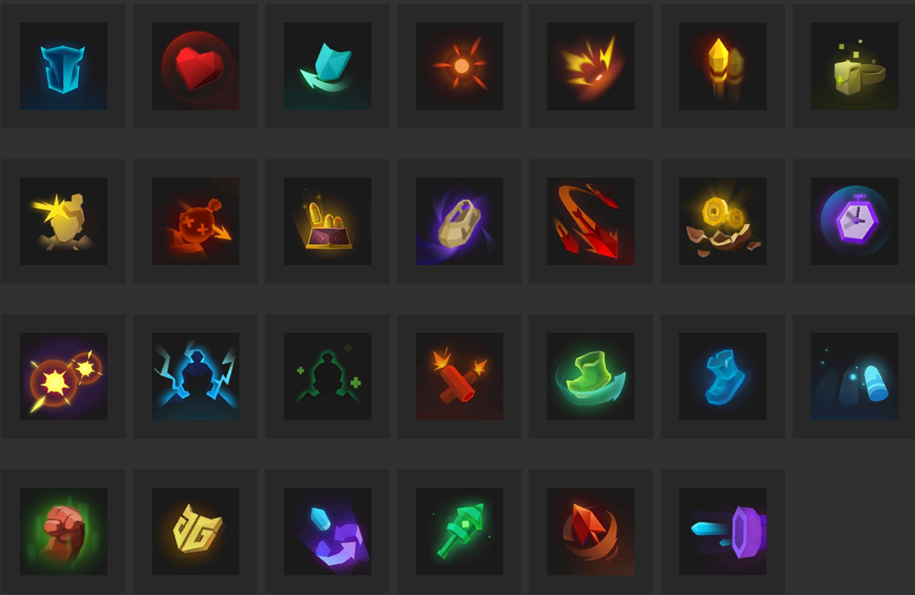
 | 能力列举及相关信息
枚举 | 说明 | 等级1 | 等级2 | 等级3
A0 | None | 0 | 0 | 0
A1 | 护甲上限 | 1 | 1 | 1
A2 | 生命上限 | 1 | 1 | 1
A3 | 移动速度 | 1 | 1 | 1
A4 | 护甲恢复速度 | 1 | 1 | 1
A5 | 几率闪避伤害 | 1 | 1 | 1
A6 | 次要技能上限 | 1 | 1 | 1
A7 | 次要技能手雷爆炸伤害 | 1 | 1 | 1
A8 | 次要技能手雷爆炸范围 | 1 | 1 | 1
A9 | 次要技能手雷单次投掷数量 | 1 | 0 | 0
A10 | 次要技能手雷几率不消耗数量 | 1 | 1 | 1
A11 | 冲刺技能冷却时间减少 | 1 | 1 | 1
A12 | 武器后备弹夹上限 | 1 | 1 | 1
A13 | 武器弹夹上限 | 1 | 1 | 1
A14 | 武器换弹速度 | 1 | 1 | 1
A15 | 武器射击速度 | 1 | 1 | 1
A16 | 武器射击伤害 | 1 | 1 | 1
A17 | 武器暴击伤害倍率 | 1 | 1 | 1
A18 | 武器暴击概率 | 1 | 1 | 1
A19 | 武器几率不消耗子弹 | 1 | 1 | 1
A20 | 武器首发子弹伤害翻倍 | 1 | 0 | 0
A21 | 金币掉落概率增加 | 1 | 1 | 1
A22 | 子弹掉落概率增加 | 1 | 1 | 1
A23 | 增加复活次数 | 1 | 0 | 0
A24 | 移动时恢复子弹 | 1 | 0 | 0
A25 | 击杀敌人后增加生命上限 | 1 | 0 | 0
A26 | 击杀敌人后增加护盾上限 | 1 | 0 | 0
A27 | 额外增加x条弹道 | 1 | 0 | 0
A28 | 击杀敌人有概率使其爆炸 | 1 | 1 | 1
A29 | 子弹增加弹射次数 | 1 | 1 | 1
A30 | 子弹可以穿透敌人(非爆炸类) | 1 | 0 | 0
A31 | 子弹判定范围变大 | 1 | 0 | 0
 |  | 31 | 22 | 22

 | 新手引导路线
枚举 | 说明 | 等级1 | 等级2 | 等级3 | 优先级
A0 | None | 0 | 0 | 0
A1 | 护甲上限 | 1 | 1 | 1
A2 | 生命上限 | 1 | 1 | 1
A3 | 移动速度 | 1 | 1 | 1
A4 | 护甲恢复速度 | 1 | 1 | 1
A5 | 几率闪避伤害 | 0 | 0 | 0 | 3
A6 | 次要技能上限 | 1 | 1 | 1
A7 | 次要技能手雷爆炸伤害 | 1 | 1 | 1
A8 | 次要技能手雷爆炸范围 | 1 | 1 | 1
A9 | 次要技能手雷单次投掷数量 | 0 | 0 | 0 | 2
A10 | 次要技能手雷几率不消耗数量 | 1 | 1 | 1
A11 | 冲刺技能冷却时间减少 | 0 | 0 | 0 | 3
A12 | 武器后备弹夹上限 | 0 | 0 | 0 | 2
A13 | 武器弹夹上限 | 1 | 1 | 1
A14 | 武器换弹速度 | 1 | 1 | 1
A15 | 武器射击速度 | 0 | 0 | 0 | 2
A16 | 武器射击伤害 | 0 | 0 | 0 | 2
A17 | 武器暴击伤害倍率 | 1 | 1 | 1
A18 | 武器暴击概率 | 1 | 1 | 1
A19 | 武器几率不消耗子弹 | 0 | 0 | 0 | 1
A20 | 武器首发子弹伤害翻倍 | 1 | 0 | 0
A21 | 金币掉落概率增加 | 1 | 1 | 1
A22 | 子弹掉落概率增加 | 1 | 1 | 1
A23 | 增加复活次数 | 0 | 0 | 0 | 3
A24 | 移动时恢复子弹 | 0 | 0 | 0 | 1
A25 | 击杀敌人后增加生命上限 | 1 | 0 | 0
A26 | 击杀敌人后增加护盾上限 | 1 | 0 | 0
A27 | 额外增加x条弹道 | 0 | 0 | 0 | 1
A28 | 击杀敌人有概率使其爆炸 | 0 | 0 | 0 | 2
A29 | 子弹增加弹射次数 | 0 | 0 | 0 | 1
A30 | 子弹可以穿透敌人(非爆炸类) | 0 | 0 | 0 | 1
A31 | 子弹判定范围变大 | 0 | 0 | 0 | 3
 |  | 17 | 14 | 14

 | 无限子弹流
枚举 | 说明 | 等级1 | 等级2 | 等级3 | 优先级
A0 | None | 0 | 0 | 0
A1 | 护甲上限 | 1 | 1 | 1
A2 | 生命上限 | 1 | 1 | 1
A3 | 移动速度 | 1 | 1 | 1
A4 | 护甲恢复速度 | 1 | 1 | 1
A5 | 几率闪避伤害 | 1 | 1 | 1
A6 | 次要技能上限 | 0 | 0 | 0 | 3
A7 | 次要技能手雷爆炸伤害 | 1 | 1 | 1
A8 | 次要技能手雷爆炸范围 | 1 | 1 | 1
A9 | 次要技能手雷单次投掷数量 | 0 | 0 | 0 | 3
A10 | 次要技能手雷几率不消耗数量 | 0 | 0 | 0 | 3
A11 | 冲刺技能冷却时间减少 | 0 | 0 | 0 | 2
A12 | 武器后备弹夹上限 | 0 | 0 | 0 | 2
A13 | 武器弹夹上限 | 0 | 0 | 0 | 1
A14 | 武器换弹速度 | 0 | 0 | 0 | 2
A15 | 武器射击速度 | 0 | 0 | 0 | 1
A16 | 武器射击伤害 | 1 | 1 | 1
A17 | 武器暴击伤害倍率 | 1 | 1 | 1
A18 | 武器暴击概率 | 1 | 1 | 1
A19 | 武器几率不消耗子弹 | 0 | 0 | 0 | 2
A20 | 武器首发子弹伤害翻倍 | 1 | 0 | 0
A21 | 金币掉落概率增加 | 0 | 0 | 0 | 1
A22 | 子弹掉落概率增加 | 0 | 0 | 0 | 1
A23 | 增加复活次数 | 1 | 0 | 0
A24 | 移动时恢复子弹 | 0 | 0 | 0 | 1
A25 | 击杀敌人后增加生命上限 | 1 | 0 | 0
A26 | 击杀敌人后增加护盾上限 | 1 | 0 | 0
A27 | 额外增加x条弹道 | 1 | 0 | 0
A28 | 击杀敌人有概率使其爆炸 | 1 | 1 | 1
A29 | 子弹增加弹射次数 | 1 | 1 | 1
A30 | 子弹可以穿透敌人(非爆炸类) | 1 | 0 | 0
A31 | 子弹判定范围变大 | 0 | 0 | 0 | 2
 |  | 18 | 12 | 12

 | 血甲无敌流
枚举 | 说明 | 等级1 | 等级2 | 等级3 | 优先级
A0 | None | 0 | 0 | 0
A1 | 护甲上限 | 0 | 0 | 0 | 1
A2 | 生命上限 | 0 | 0 | 0 | 1
A3 | 移动速度 | 0 | 0 | 0 | 1
A4 | 护甲恢复速度 | 0 | 0 | 0 | 1
A5 | 几率闪避伤害 | 0 | 0 | 0 | 3
A6 | 次要技能上限 | 0 | 0 | 0 | 3
A7 | 次要技能手雷爆炸伤害 | 1 | 1 | 1
A8 | 次要技能手雷爆炸范围 | 1 | 1 | 1
A9 | 次要技能手雷单次投掷数量 | 1 | 0 | 0
A10 | 次要技能手雷几率不消耗数量 | 1 | 1 | 1
A11 | 冲刺技能冷却时间减少 | 0 | 0 | 0 | 2
A12 | 武器后备弹夹上限 | 1 | 1 | 1
A13 | 武器弹夹上限 | 1 | 1 | 1
A14 | 武器换弹速度 | 1 | 1 | 1
A15 | 武器射击速度 | 1 | 1 | 1
A16 | 武器射击伤害 | 1 | 1 | 1
A17 | 武器暴击伤害倍率 | 1 | 1 | 1
A18 | 武器暴击概率 | 1 | 1 | 1
A19 | 武器几率不消耗子弹 | 1 | 1 | 1
A20 | 武器首发子弹伤害翻倍 | 1 | 0 | 0
A21 | 金币掉落概率增加 | 0 | 0 | 0 | 1
A22 | 子弹掉落概率增加 | 1 | 1 | 1
A23 | 增加复活次数 | 0 | 0 | 0 | 2
A24 | 移动时恢复子弹 | 0 | 0 | 0 | 3
A25 | 击杀敌人后增加生命上限 | 0 | 0 | 0 | 2
A26 | 击杀敌人后增加护盾上限 | 0 | 0 | 0 | 2
A27 | 额外增加x条弹道 | 1 | 0 | 0
A28 | 击杀敌人有概率使其爆炸 | 0 | 0 | 0 | 2
A29 | 子弹增加弹射次数 | 1 | 1 | 1
A30 | 子弹可以穿透敌人(非爆炸类) | 1 | 0 | 0
A31 | 子弹判定范围变大 | 1 | 0 | 0
 |  | 18 | 13 | 13

 | 高伤暴击流
枚举 | 说明 | 等级1 | 等级2 | 等级3 | 优先级
A0 | None | 0 | 0 | 0
A1 | 护甲上限 | 1 | 1 | 1
A2 | 生命上限 | 1 | 1 | 1
A3 | 移动速度 | 1 | 1 | 1
A4 | 护甲恢复速度 | 1 | 1 | 1
A5 | 几率闪避伤害 | 1 | 1 | 1
A6 | 次要技能上限 | 1 | 1 | 1
A7 | 次要技能手雷爆炸伤害 | 0 | 0 | 0 | 2
A8 | 次要技能手雷爆炸范围 | 0 | 0 | 0 | 2
A9 | 次要技能手雷单次投掷数量 | 1 | 0 | 0
A10 | 次要技能手雷几率不消耗数量 | 1 | 1 | 1
A11 | 冲刺技能冷却时间减少 | 1 | 1 | 1
A12 | 武器后备弹夹上限 | 1 | 1 | 1
A13 | 武器弹夹上限 | 1 | 1 | 1
A14 | 武器换弹速度 | 0 | 0 | 0 | 1
A15 | 武器射击速度 | 0 | 0 | 0 | 3
A16 | 武器射击伤害 | 0 | 0 | 0 | 1
A17 | 武器暴击伤害倍率 | 0 | 0 | 0 | 3
A18 | 武器暴击概率 | 0 | 0 | 0 | 1
A19 | 武器几率不消耗子弹 | 1 | 1 | 1
A20 | 武器首发子弹伤害翻倍 | 0 | 0 | 0 | 3
A21 | 金币掉落概率增加 | 1 | 1 | 1
A22 | 子弹掉落概率增加 | 1 | 1 | 1
A23 | 增加复活次数 | 1 | 0 | 0
A24 | 移动时恢复子弹 | 1 | 0 | 0
A25 | 击杀敌人后增加生命上限 | 1 | 0 | 0
A26 | 击杀敌人后增加护盾上限 | 1 | 0 | 0
A27 | 额外增加x条弹道 | 0 | 0 | 0 | 3
A28 | 击杀敌人有概率使其爆炸 | 0 | 0 | 0 | 2
A29 | 子弹增加弹射次数 | 0 | 0 | 0 | 2
A30 | 子弹可以穿透敌人(非爆炸类) | 1 | 0 | 0
A31 | 子弹判定范围变大 | 0 | 0 | 0 | 1
 |  | 19 | 13 | 13

